关系图
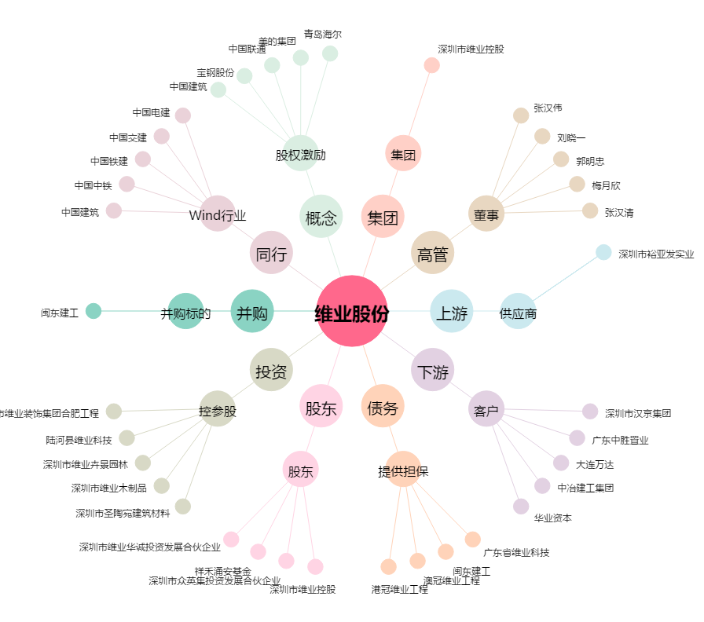
维业股份[300621.SZ] - 关系概览图

